Tarea 1
 | Comentario
1. ¿Por qué no se pueden aplicar las prácticas de diseño de pruebas inmediatamente después de recibir los requisitos?
Ya que los primeros requisitos no suelen tener un nivel de detalle excelente, no es viable comenzar con un diseño de pruebas a fondo. Por ejemplo, normalmente en los primeros requisitos a veces no están tan claras las prioridades del todo, si aquí se procede a crear un diseño de pruebas se ignoraría el análisis de riesgos correspondiente.
2. ¿En qué situaciones pueden existir las clases de equivalencia y los valores límite por separado? Explica tu respuesta y da ejemplos.
Estos dos conceptos son muy parecidos en varios aspectos, pero puede existir clase de equivalencia y no necesariamente valores límite en algunos casos, por ejemplo: * Un campo que solo acepta valores booleanos, solo existe True o False, hay equivalencia aquí, pero como tal no hay un valor límite específico. * También pasa en un listado de comida, por ejemplo, hay opciones como: Ensalada, Pollo frito y Hamburguesa. Aquí no hay un valor límite establecido, son solo tres clases de equivalencia validas.
3. ¿Qué es la equivalencia? ¿Qué es una clase de equivalencia?
La equivalencia es una propiedad por la cual un conjunto de datos genera el mismo resultado en el sistema; por ejemplo, si en un espacio se realiza una prueba con números y esta lo acepta, se da por entendido que dicho espacio aceptará cualquier carácter (número, en este caso) que esté dentro de dicho conjunto, y así se evita realizar pruebas con una infinidad de combinaciones. La clase de equivalencia, por su parte, es un grupo de valores que se conocen como "equivalentes", valga la redundancia. Hay clases de equivalencia válidas e inválidas, por ejemplo: en un campo numérico se dice que tiene un rango de 18 a 65, la clase de equivalencia válida es de 18 a 65 y la inválida es los números que se encuentran fuera de este rango en específico.
4. ¿Es posible excluir comprobaciones en medio del rango en favor de las comprobaciones en los límites dentro del rango? Explica tu respuesta.
Sí, debido a que si ya se probaron los rangos tanto explícitos como internos (por ejemplo si el rango de 18 a 65, se probó 18, 19, 64 y 65) no es necesario probar todos los valores en el medio del rango, ya que esto tomaría demasiado tiempo y con esta prueba ya se entiende que está correctamente validado.
5. Imagina que debes probar un formulario donde cada campo tiene un validador. El resultado del trabajo del formulario depende de la combinación de datos en los campos. ¿Qué prácticas de diseño de pruebas se deben utilizar y por qué? Explica tu respuesta.
En este caso se podrían usar tablas de decisiones, ya que permiten mapear todas las combinaciones que se puedan realizar y asimismo ver cómo el sistema debería reaccionar. Por ejemplo, hay un formulario de envío que solo se habilita si el país es válido y el código postal concuerda con el país ingresado.
6. Explica las formas en las que puedes optimizar la cantidad de pruebas al trabajar con tablas de decisiones. Explica tu respuesta.
Al utilizar las tablas de decisiones se tiene una vista más clara de como el sistema debería reaccionar. Se pueden optimizar estas tablas combinando las columnas que dan el mismo resultado, ya que si varías combinaciones de opciones llevan a un mismo camino (y es lo que se espera) no es necesario realizar pruebas por separado sino que se pueden unir para crear una única regla.
7. Describe las diferencias entre una lista de comprobación y los casos de prueba; proporciona ejemplos de dónde se utilizan ambos.
Una lista de comprobación es un tipo de recordatorio sencillo de qué probar sin explicar el cómo se hará, por su parte el caso de prueba explica a detalle el qué y el cómo. Por ejemplo: * Lista de comprobación: Verificar si el botón de iniciar sesión es clicable * Caso de prueba: 1. Abrir navegador. 2. Ingresar usuario 'admin'. 3. Clic en 'Entrar'. Resultado: Se muestra el Dashboard
8. ¿Cuál es la forma correcta de hacer un informe de errores? ¿Qué elementos de un informe de errores son necesarios? ¿Por qué?
Un informe de errores se puede hacer tanto en Excel como en Jira, la manera más profesional de realizarlo es en Jira. Para realizar un informe de errores de la manera correcta se deben tener en cuenta varias cosas, como las siguientes: ID (que se va creando cuando vas agregando reportes), título del reporte, la descripción de lo que está ocurriendo, el entorno en el que se está realizando la prueba y los adjuntos para imágenes y videos de ser necesario. todo esto es necesario para llegar a tener un buen informe y así el área de desarrollo o diseño pueda tener claridad al respecto.
9. ¿Cuáles son las reglas para escribir un título de informe de errores? ¿Qué pasa si se te ocurre un mal título?
El título del informe de errores es lo más importante, ya que con este la persona encargada (bien sea de desarrollo, diseño o cualquier área) deberá entender qué es lo que está pasando y en qué afecta esto. El título debe ser bastante descriptivo, por ejemplo si es un informe de errores de una API se debería poner la solicitud de PostMan, seguido del error o lo que lanza y debería lanzar. Si el título no es descriptivo, la persona encargada no tendrá claridad del error exactamente y será más difícil entenderlo.
10. ¿En qué consiste la arquitectura de aplicaciones cliente-servidor? Describe brevemente la funcionalidad de cada elemento.
Esta arquitectura funciona cuando el cliente solicita algo al servidor y este analiza la solicitud y la entrega como respuesta. * Cliente: Es el usuario final (cliente), usando un dispositivo (celular, Pc, tablet, etc.) que le realiza una solicitud al servidor y obtiene una respuesta en un formato visualmente entendible para la persona. * Servidor: Es una computadora potente, la cual está a la espera de solicitudes por parte del cliente. Su función como tal es procesar la información, realizar los cálculos necesarios y enviar respuestas al cliente. * La Red: Este es el camino que comunica el cliente con el servidor (internet).
11. Describe los pasos para procesar la solicitud después de introducir esta URL en la barra de direcciones del navegador: https://google.com.
Al ingresar la URL en la barra de direcciones, el servidor busca la IP correspondiente consultando a un servidor DNS. Luego se hace una conexión segura por medio del protocolo http Después de esto el servidor empieza a procesar una respuesta El servidor arroja un código 200 OK y da como respuesta los archivos necesarios para abrir la página (HTML, CSS, JS, etc.) Se empieza a dibujar lo que está dentro de la respuesta del servidor y se le muestra esto al cliente en su pantalla.
12. ¿Qué es un caché? ¿Por que se necesita? ¿Qué regla se debe seguir cuando se trabaja con un caché en las pruebas?
El caché es por así decirlo una capa de almacenamiento, como tal su función es almacenar información para cuando el usuario solicite esta información por segunda vez (o más), el sistema no deba ir a buscarla a la base de datos y hacer el proceso más lento. Se necesita para tener una mayor velocidad, ya que ahorra tiempos de carga. También para ahorrar recursos, ya que evita que el servidor se sobreexija buscando una y otra vez la misma información. Por último, la eficiencia de la red, ya que cuando el servidor no tiene que hacer las mismas búsquedas una y otra vez porque esta información ya está almacenada localmente. Siempre se debe limpiar el caché cuando se realizan pruebas y más aún cuando el área de desarrollo o diseño realiza algún cambio, ya que si no se limpia puede que en nuestro dispositivo siga apareciendo el mismo error o la misma falla.
13. Responde las preguntas sobre los protocolos HTTP y HTTPS: - ¿Cuál es la diferencia entre HTTP y HTTPS? ¿Cuándo no deberías usar HTTP? - ¿Qué componentes conforman una solicitud HTTP y de qué es responsable cada uno? - ¿Qué métodos HTTP conoces? ¿De qué se encargan? Da ejemplos sobre la aplicación de diferentes métodos. - ¿Qué es un código de respuesta HTTP? ¿Qué códigos existen?
- Lo que las diferencia es la seguridad que ofrecen estos protocolos. El protocolo HTTP llega a transmitir los datos en texto plano, lo que significa que si alguien llega a interceptar la red puede obtener la información de la página; por su parte, el HTTPS, que agrega la sigla "S", que significa "Secure", utiliza un cifrado que hace la información ilegible. El protocolo HTTP no debería usarse cuando en la página se maneja información sensible (contraseñas, tarjetas bancarias, datos personales, etc.). - Principalmente, hay 3 componentes: la solicitud, el encabezado y el cuerpo de la solicitud. * La solicitud: Aquí se encuentra el método (GET, POST, PUT, etc.) y la URL a la cual se desea acceder. * El encabezado: En los headers se envía la información adicional, como por ejemplo el navegador a usar o el formato de datos que se espera recibir (JSON, text, etc.). * El cuerpo: En el body se utiliza para enviar datos al servidor (el correo para iniciar sesión, la contraseña, etc.), pero este apartado no es obligatorio. - Los métodos sirven para indicar la acción que se desea realizar en el servidor: * GET: Se utiliza para solicitar información, por ejemplo: obtener los platillos existentes en el servidor de un restaurante. * POST: Se utiliza para enviar datos nuevos al servidor, por ejemplo: crear un nuevo platillo en el servidor de un restaurante. * PUT: Se utiliza para modificar la información ya existente en el servidor, por ejemplo: cambiar el nombre y algunos ingredientes de un platillo en el servidor de un restaurante. * DELETE: Se utiliza para eliminar información del servidor, por ejemplo: eliminar un platillo que ya se encuentra descontinuado en el servidor de un restaurante. - Estos son códigos que se dividen en grupos y el servidor los devuelve como respuesta para informar qué pasó con la solicitud. Existen 5 grupos: * 1xx: Estos códigos son informativos, el servidor recibió la solicitud y está continua en proceso, por ejemplo: 100 Continue.
14. Describe de qué componentes puede consistir una URL. ¿De qué es responsable cada uno?
* El Protocolo (El "Cómo"): Es el inicio de la dirección (https://). Le dice al navegador si la comunicación es segura o no. * El Dominio (El "Quién"): Es el nombre de la página (google.com). Es la identidad del sitio al que quieres entrar. * La Ruta (El "Dónde"): Es todo lo que viene después de la primera barra diagonal (/search?q=gatos). Indica exactamente a qué sección o archivo específico estás accediendo dentro de ese sitio.
15. ¿Qué tipos de aplicaciones móviles existen? ¿Cuál es la peculiaridad de cada uno?
* Aplicaciones Nativas: Son aplicaciones que son desarrolladas específicamente para un SO iOS o Android. Se descargan directamente de la tienda de aplicaciones, tienen acceso al hardware del celular en cuestión, llegan a funcionar bien sin conexión a internet (algunas). * Aplicaciones Web: No son aplicaciones reales como tal, son páginas web que están diseñadas para verse como una aplicación desde el navegador del celular. Se accede a ellas por medio de una URL, suelen ser más lentas y no tener acceso a todo el hardware del celular. * Aplicaciones Híbridas: Es una mezcla de las dos anteriores, ya que está desarrollada en lenguaje web pero dentro de un contenedor nativo para que parezca una app real. Se instalan igualmente desde una tienda de aplicaciones, pero por dentro funciona como una página web, no es tan potente como una nativa.
16. ¿En qué se diferencia un emulador de un dispositivo real? Describe brevemente las ventajas y desventajas de ambos al momento de realizar pruebas.
La mejor opción es realizar las pruebas en dispositivos reales y físicos, ya que aquí se puede ver con exactitud algún defecto por más mínimo que sea, lo malo de esto es que muchos recursos para poder probar en varios modelos, resoluciones y demás. Por su parte, en la parte simulada es más práctica en el momento, ya que simula verías versiones y resoluciones de pantalla, pero no podemos asegurar un funcionamiento del 100% al lanzarlo en equipos reales.
17. Comprueba si hay errores en JSON. De ser así, adjunta la versión correcta del archivo.
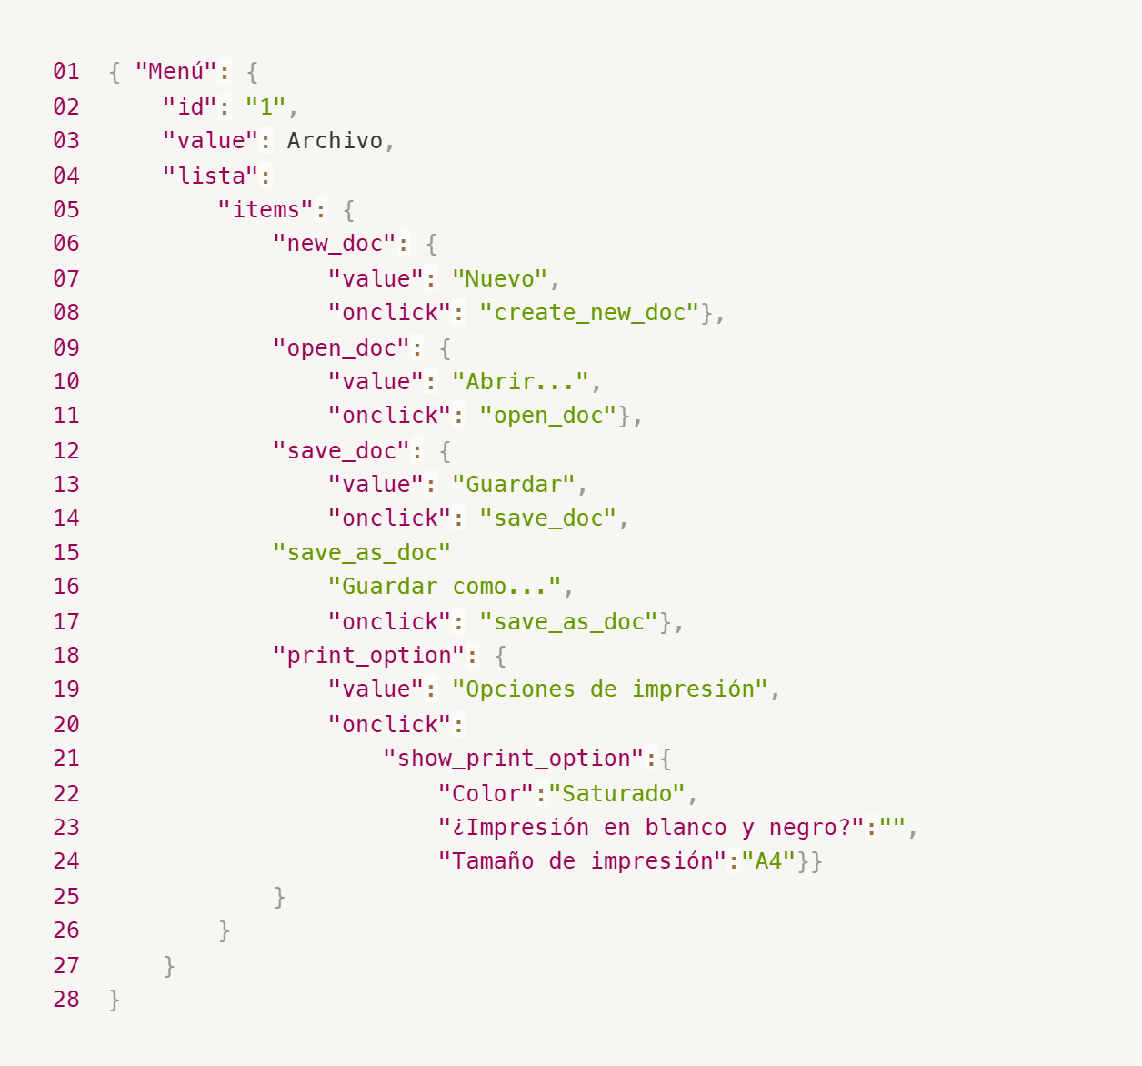
Enlace a la ilustración:
https://practicum-content.s3.us-west-1.amazonaws.com/new-markets/qa-final-project/ESP/7.1.1_esp.png
{ "Menú": { "id": "1", "value": "Archivo", "lista": { "items": { "new_doc": { "value": "Nuevo", "onclick": "create_new_doc"}, "open_doc": { "value": "Abrir...", "onclick": "open_doc"}, "save_doc": { "value": "Guardar", "onclick": "save_doc"}, "save_as_doc": { "value": "Guardar como...", "onclick": "save_as_doc"}, "print_option": { "value": "Opciones de impresión", "onclick": { "show_print_option": { "Color": "Saturado", "¿Impresión en blanco y negro?": "", "Tamaño de impresión": "A4"}} } } } } }
18. ¿Qué es una base de datos relacional? ¿En qué se diferencia de una no relacional?
Las bases de datos relacional o SQL son un sistema que organiza información en tablas con filas y columnas y estas se pueden conectar entre sí teniendo IDs únicos. Y se diferencia de una base de datos no relacional en l estructura y la flexibilidad de esta, ya que la no relacional almacena la información en documentos (tipo JSON), pares clave-valor y demás. El hecho de que esta base de datos no sea tan estricta es lo que lo diferencia principalmente.
19. Escribe qué tipos de JOIN existen. ¿Cuál es la característica de cada uno?
* INNER JOIN: Devuelve solo las filas donde hay una coincidencia en ambas tablas. Si un dato existe en una tabla pero no en la otra, se ignora. * LEFT JOIN: Devuelve todas las filas de la tabla de la izquierda y las filas coincidentes de la tabla de la derecha. Si no hay coincidencia, verás valores NULL en las columnas de la derecha. * RIGHT JOIN: Es lo opuesto al anterior, ya que devuelve todas las filas de la tabla de la derecha y las coincidencias de la izquierda. Si no hay par, la parte izquierda aparece como NULL. * FULL JOIN: Devuelve todos los registros de ambas tablas. Si hay coincidencias, las une; si no las hay, rellena con NULL los huecos de la tabla que falten. Es como una unión total de la información.
Datos de origen para las siguientes tareas Estás probando un servicio que entrega comida en 30 minutos. Por ahora es una pequeña empresa, así que solo estás trabajando con cuatro tablas: Pedidos: todos los pedidos entregados ORDERS_ID: ID de pedidos, int USER_ID: ID de usuarios y usuarias, int EMPLOYEE_ID: ID de empleados y empleadas, int DELIVERY_TIME: tiempo de entrega en minutos, int ITEMS: lista de artículos, char Users: usuarios y usuarias USER_ID: ID de usuarios y usuarias, int FULL_NAME: nombre completo del usuario o usuaria, char PHONE: número de teléfono del usuario o usuaria, char ADDRESS: dirección del usuario o usuaria, char Employees: empleados y empleadas EMPLOYEE_ID: ID de empleado o empleada, int FIRST_NAME: nombre del empleado o empleada, char LAST_NAME: apellido del empleado o empleada, char PHONE: número de teléfono del empleado o empleada, char JOB_ID: ID de especialización, int Jobs: tipos de trabajo en el servicio JOB_ID: ID de especialización, int JOB_TYPE: tipo de especialización, char HOURS: número de horas de trabajo por semana, int SALARY: el salario de un empleado o empleada con la especialización dada en ---, int

Enlace a la ilustración:
https://practicum-content.s3.us-west-1.amazonaws.com/new-markets/qa-final-project/US/7.1.1.2.png?etag=ada7cdcd281a6997ea8d44e2b4a69204

20. El servicio de soporte ha recibido muchas quejas de que los pedidos que llevan arroz tardan una hora en ser entregados, aunque el servicio promete entregar en 30 minutos. Comprueba si los repartidores o repartidoras realmente se están retrasando. Selecciona todos los pedidos que tengan al menos un artículo, "arroz", y un tiempo de entrega superior a 30 minutos. La tabla resultante debe tener las ID de pedido y de repartidor o repartidora. Adjunta la solicitud SQL en la respuesta.
SELECT ORDERS_ID, EMPLOYEE_ID FROM Orders WHERE ITEMS LIKE '%arroz%' AND DELIVERY_TIME > 30;
21. La gerencia sugirió agregar una nueva característica al producto: el monitoreo que muestra los clientes más activos a lo largo del tiempo de operación de la empresa. Asegúrate de que la lista de usuarios y usuarias se muestre correctamente. En esta etapa de desarrollo, basta con comprobar solamente las ID de los y las clientes. Elige los cinco clientes o clientas más activos por número de pedidos. Muestra en la tabla resultante la ID de cada usuario o usuaria y el número de pedidos. Ordena los datos en orden descendente por el número de pedidos y selecciona los cinco clientes o clientas más activos. Adjunta la solicitud SQL en la respuesta.
SELECT USER_ID, COUNT(ORDERS_ID) AS numero_de_pedidos FROM Orders GROUP BY USER_ID ORDER BY numero_de_pedidos DESC LIMIT 5;
22. Llegó un informe de errores del departamento de contabilidad: los salarios de los empleados y empleadas se calcularon de forma incorrecta. Resultó que casi todos los errores en los cálculos se encontraban en las hojas de cálculo de la gerencia. Muestra una lista de las ID de todos los empleados y empleadas que tienen "gerencia" como especialización, con un salario de más de $70,000. Adjunta la solicitud SQL en la respuesta.
SELECT e.EMPLOYEE_ID FROM Employees e JOIN Jobs j ON e.JOB_ID = j.JOB_ID WHERE j.JOB_TYPE = 'gerencia' AND j.SALARY > 70000;
23. Examina las siguientes tres situaciones y responde la pregunta: ¿vale la pena escribir pruebas automatizadas en este caso? Explica tu respuesta. 1) El proyecto existe desde hace mucho tiempo y se han escrito muchas pruebas manuales para el mismo. 2) El proyecto es temporal: solo durará algunos meses. 3) El proyecto es inestable: las características se cambian con frecuencia.
1) Sí, ya que es un proyecto que lleva un tiempo existiendo, lo mejor sería crear pruebas automatizadas para así no perder tanto tiempo con las manuales y no tener errores humanos al momento de realizar estas pruebas manualmente. Al realizar la automatización de al menos las pruebas más críticas, puede liberar a los testers para que puedan probar las nuevas funciones o puedan hacer, por ejemplo, pruebas exploratorias más complejas. 2) No, ya que al tratarse de un proyecto temporal sería una pérdida de tiempo y de dinero, ya que a lo mejor cuando se terminen de automatizar las pruebas ya el proyecto no iría más. 3) No, ya que al hacer una automatización es importante que los objetos cambien de lugar, nombre y demás, puede poner en riesgo el correcto desarrollo y hace que la automatización se rompa. Si se llega a hacer se pasaría más tiempo corrigiendo y haciendo mantenimiento a los scripts que ejecutando las mismas pruebas, por ende, aquí considero yo que es mejor realizar pruebas manuales.

Tarea 3 casos de prueba
ID del caso de prueba | Nombre del caso de prueba | Precondiciones | Número de pasos | Descripción de los pasos | Resultado esperado | Versión | Captura de pantalla (si es necesario) | Resultado | Enlace al informe de errores
1 | La primera vez que un usuario inicia sesión en la aplicación, aparece una pantalla de inicio de sesión. | 1. El usuario no ha abierto la aplicación anteriormente 2. Proceder a abrir la aplicación | 1 | Abrir la aplicación | 1. Encontrar a primera vista la pantalla de inicio de sesión 2. Aparecen los campos de "Iniciar sesión" y "Contraseña" 3. Aparece un botón de "Iniciar sesión" 4. DEbajo del botón aparece el texto "Olvidé la contraseña" | Emulador de Android Studio, SO: Android 9.0 |  | APROBADO
2 | Ya iniciada la sesión, primera vista es la lista de pedidos | 1. Se abre la aplicación 2. El repartidor ha iniciado sesión | 1 | Llenar el campo "Iniciar sesión" | 1. Al iniciar sesión lo que se ve de manera predeterminada es la lista de pedidos | Emulador de Android Studio, SO: Android 9.0 |  | APROBADO
 |  |  | 2 | Llenar el campo "Contraseña"
 |  |  | 3 | Dar clic en el botón "Iniciar sesión"
3 | Verificación de campos y botones | 1. Abrir la aplicación | 1 | Abrir la aplicación | 1. Encontrar el campo "Iniciar sesión", con su placeholder 2. Encontrar el campo "Contraseña", con su placeholder 3. Encontrar el botón "Iniciar sesión" | Emulador de Android Studio, SO: Android 9.0 | 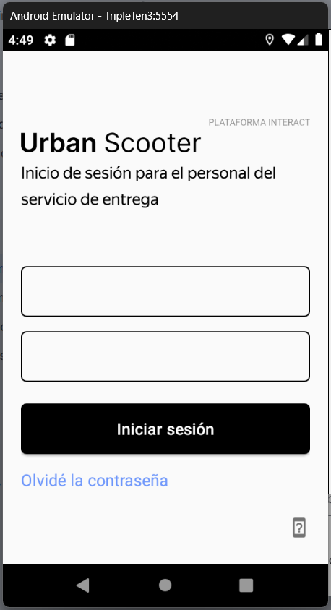 | NO APROBADO | IDEAMUS-2
4 | Funcionalidad campo "Olvidé la contraseña" | 1. Abrir la aplicación 2. Estar en la página de iniciar sesión | 1 | Hacer clic en el campo "Olvidé la contraseña" | 1. Aparece la notificación con el texto "Contacta a la gerencia: 0101" 2. Se encuentra el botón "Aceptar" | Emulador de Android Studio, SO: Android 9.0 | 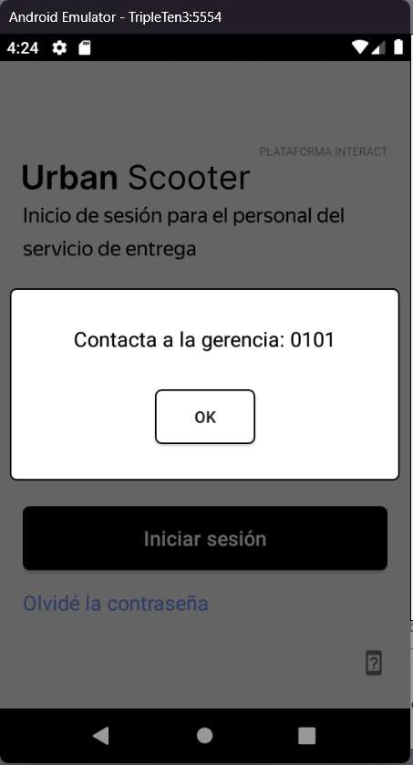 | NO APROBADO | IDEAMUS-1
5 | Al reabrir la aplicación vuelve a la pantalla de inciar sesión | 1. Estar en cualquier pantalla de la aplicación 2. Cerrar la aplicación | 1 | Abrir nuevamente la aplicación | 1. Encontrarse con la página de inicio de sesión | Emulador de Android Studio, SO: Android 9.0 |  | NO APROBADO | IDEAMUS-3
6 | Pestañas de pedidos | 1. Abrir la aplicación | 1 | Iniciar sesión como repartidor | 1. En la página a la que ingresa se observan dos pestañas "Todos los pedidos" y "Mis pedidos". | Emulador de Android Studio, SO: Android 9.0 |  | APROBADO
7 | Información en "Todos los pedidos" | 1. El usuario realiza un pedido en Urban Scooter 2. Abrir la aplicación 3. Iniciar sesión como repartidor | 1 | Ingresar a la pestaña "Todos los pedidos" | 1. Los repartidores ven la misma lista de pedidos: estos son pedidos no reclamados. | Emulador de Android Studio, SO: Android 9.0 |  | APROBADO
8 | Aceptación del pedido | 1. El usuario o usuaria ha realizado un pedido. 2. Abre la aplicación móvil. 3. Inicia sesión como un repartidor o repartidora que no tiene pedidos. | 1 | Toca el botón "Aceptar" en la tarjeta de pedido. | 1. La tarjeta de pedido se mueve hacia la derecha con una animación. 2. Aparece un punto azul en la pestaña "Mis pedidos". 3. El botón en la tarjeta de pedido cambia a "Completar". | Emulador de Android Studio, SO: Android 9.0 |  | APROBADO
 |  |  | 2 | Toca "Sí" cuando aparezca la notificación "¿Deseas aceptar el pedido?".
9 | Pestaña "Mis pedidos" | 1. El usuario realiza un pedido en Urban Scooter 2. Abrir la aplicación 3. Iniciar sesión como repartidor | 1 | Ingresar a la pestaña "Mis pedidos" | 1. Allí se encuentran los pedidos que el repartidor ha aceptado | Emulador de Android Studio, SO: Android 9.0 |  | APROBADO
10 | Actualización página | 1. El usuario realiza un pedido en Urban Scooter 2. Abrir la aplicación 3. Iniciar sesión como repartidor | 1 | Deslizar para actualizar la página | 1. La información de nuevos pedidos o de pedidos recientemente aceptados se actualliza | Emulador de Android Studio, SO: Android 9.0 |  | APROBADO
11 | Actualización pestaña "Todos los pedidos" | 1. El usuario realiza un pedido en Urban Scooter 2. Abrir la aplicación 3. Iniciar sesión como repartidor 4. Un repartidor acepta un pedido | 1 | Se dirige a la pestaña "Todos los pedidos" | 1. Se observa que el pedido anteriormente solicitado ya no aparece en esta pestaña | Emulador de Android Studio, SO: Android 9.0 |  | APROBADO
12 | Eliminaión de pedidos | 1. El usuario elimina un pedido anteriormente solicitado, que un repartidor no haya aceptado | 1 | Se dirige a la pestaña "Todos los pedidos" | 1. Se observa que el pedido que el usuario canceló ya no aparece en dicha pestaña. | Emulador de Android Studio, SO: Android 9.0 |  | NO APROBADO | IDEAMUS-4
13 | Validar límite de caracteres en 'Iniciar sesión' (Mín/Máx) | 1. Crear un usuario en Postman 2. Abrir la aplicación 3. Estar en la pestaña de iniciar sesión | 1 | Ingresar un usuario de 1 carácter y otro de 11 caracteres. | 1. El sistema debe mostrar el mensaje "Usuario o contraseña no válido". | Emulador de Android Studio, SO: Android 9.0 |  | NO APROBADO | IDEAMUS-5
14 | Validar tipo de caracteres en 'Iniciar sesión' | 1. Crear un usuario en Postman 2. Abrir la aplicación 3. Estar en la pestaña de iniciar sesión | 1 | Ingresar caracteres no latinos (ej. cirílico o números) en el campo de usuario. | 1. El sistema no debe permitir el acceso o mostrar error de validez. | Emulador de Android Studio, SO: Android 9.0 |  | NO APROBADO | IDEAMUS-6
15 | Validar longitud exacta de Contraseña | 1. Crear un usuario en Postman 2. Abrir la aplicación 3. Estar en la pestaña de iniciar sesión | 1 | Ingresar una contraseña de 3 o 5 dígitos. | 1. El sistema debe rechazar la entrada, ya que requiere exactamente 4 caracteres. | Emulador de Android Studio, SO: Android 9.0 |  | APROBADO
16 | Validar tipo de dato en Contraseña | 1. Crear un usuario en Postman 2. Abrir la aplicación 3. Estar en la pestaña de iniciar sesión | 1 | Intentar ingresar letras en el campo de contraseña. | 1. Solo se deben permitir números enteros. | Emulador de Android Studio, SO: Android 9.0 |  | APROBADO
17 | Validación datos de Iniciar sesión incorrectos | 1. Abrir la aplicación 2. Estar en la pestaña de iniciar sesión | 1 | Ingresar un usuario incorrecto | 1. El sistema debe mostrar el mensaje "Usuario o contraseña no válido". | Emulador de Android Studio, SO: Android 9.0 |  | NO APROBADO | IDEAMUS-7
 |  |  | 2 | Ingresar una contraseña incorrecta
18 | Filtrado por estación de metro (No duplicados) | 1. Abrir la aplicación 2. Iniciar sesión como repartidor 3. Ir a la pestaña "Todos los pedidos" | 1 | Abrir el filtro teniendo múltiples pedidos en la misma estación. | 1. El nombre de la estación debe aparecer solo una vez en el filtro. | Emulador de Android Studio, SO: Android 9.0 |  | APROBADO
19 | Desplazamiento en tarjeta de filtro (Scroll) | 1. Abrir la aplicación 2. Iniciar sesión como repartidor 3. Ir a la pestaña "Todos los pedidos" 4. Abrir el filtro de estaciones | 1 | Agregar 9 o más estaciones al filtro de búsqueda. | 1. Debe aparecer una barra de desplazamiento a partir de la novena estación. | Emulador de Android Studio, SO: Android 9.0 |  | APROBADO
20 | Orden de prioridad (Pedidos atrasados) | 1. Abrir la aplicación 2. Iniciar sesión como repartidor 3. Ir a la pestaña "Todos los pedidos" | 1 | Visualizar la lista con pedidos cuya fecha de entrega ya pasó. | 1. Los pedidos atrasados deben aparecer en la parte superior con marco rojo y texto en negrita Media. | Emulador de Android Studio, SO: Android 9.0 |  | APROBADO
21 | Actualización al cambiar de pestañas | 1. Abrir la aplicación 2. Iniciar sesión como repartidor 3. Ir a la pestaña "Todos los pedidos" | 1 | Ir a "Mis pedidos" y regresar inmediatamente a "Todos los pedidos". | 1. La lista de pedidos debe actualizarse automáticamente sin necesidad de deslizar. | Emulador de Android Studio, SO: Android 9.0 |  | APROBADO
22 | Persistencia del error "Sin acceso a Internet" | 1. Quitar el WiFi 2. Quitar los datos 3. Abrir la aplicación | 1 | Tocar un botón sin red, cerrar el pop-up y volver a tocar una zona activa. | El mensaje de error debe reaparecer mientras no haya conexión. | Emulador de Android Studio, SO: Android 9.0 |  | APROBADO
23 | Notificación de 2 horas (Push) | 1. Abrir la aplicación 2. Aceptar un pedido | 1 | Esperar a que falten 2 horas para el límite de un pedido activo (11:59 p.m.). | Recibir la notificación con el texto exacto: "2 horas hasta el final del pedido...". | Emulador de Android Studio, SO: Android 9.0 |  | NO APROBADO | IDEAMUS-8
24 | Acción al tocar Notificación Push | 1. Abrir la aplicación 2. Aceptar un pedido 3. Esperar a que sean las 9:59pm y que aparezca la notificación push | 1 | Tocar la notificación push recibida en el dispositivo. | La aplicación debe abrirse directamente en la pestaña "Mis pedidos". | Emulador de Android Studio, SO: Android 9.0 |  | NO APROBADO | IDEAMUS-9
25 | Confirmación de Pedido Completado | 1. Abrir la aplicación 2. Aceptar un pedido 3. Ir a la pestaña de "Mis pedidos" | 1 | Tocar "Completar" y seleccionar "Sí" en la ventana emergente. | La tarjeta debe moverse al final de la lista y el resaltado rojo (si existía) debe desaparecer. | Emulador de Android Studio, SO: Android 9.0 |  | APROBADO
26 | Orden de pedidos completados | 1. Abrir la aplicación 2. Aceptar un pedido 3. Ir a la pestaña de "Mis pedidos" | 1 | Completar dos pedidos en diferentes momentos. | El pedido completado más recientemente debe aparecer por encima del anterior. | Emulador de Android Studio, SO: Android 9.0 |  | APROBADO

